预算模型
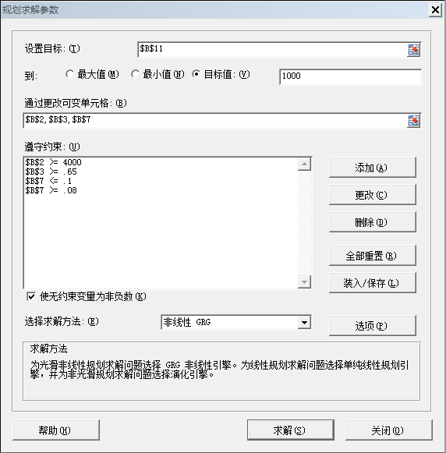
项目 | 金额 | 公式 | 备注
销售收入 | 4,000.00 |  | 变动项目
毛利率 | 70% |  | 变动项目
销售毛利 | 2,800.00 | =B2*B3
固定费用 | 1,200.00 |  | 固定值
变动费用 | 400.00 | =B2*B7
变动费用率 | 10% |  | 变动项目
税前利润 | 1,200.00 | =B4-B5-B6
所得税 | 300.00 | =IF(B8>0,B8*B10,0)
所得税率 | 25% |  | 固定值
税后利润 | 900.00 | =B8-B9

